对账发票申请
欧陆对账单-Recall
客户 | 下单时间 | 客户联系人 | 单据编号 | 客户PO号 | 睿颢合同号 | 客户款号 | 使用于 | 品名 | 数量(片） | 单价(RMB) | 金额(RMB) | 备注1 | 备注2
欧陆 | 2025-12-18 | Summer | S25121453 | 18449 | ROLZH030 法克曼 PI注明： EC25310501 / EC25310601 / EC25310701 / EC25310801 发货清单注明客户单号： EC25310501 / EC25310601 / EC25310701 / EC25310801 | 5263/339/920/99 | EC25310501 | 14标RFID贴纸45*35mm不可移 ZHRFS24014 | 4150 | 0.47 | 1950.50
 |  |  |  | 18450 |  | 5257/339/400/99 | EC25310601 | 14标RFID贴纸45*35mm不可移 ZHRFS24014 | 2650 | 0.47 | 1245.50
 |  |  |  | 18451 |  | 5255/339/819/99 | EC25310701 | 14标RFID贴纸45*35mm不可移 ZHRFS24014 | 2650 | 0.47 | 1245.50
 |  |  |  | 18454 |  | 5256/339/733/99 | EC25310801 | 14标RFID贴纸45*35mm不可移 ZHRFS24014 | 3650 | 0.47 | 1715.50
欧陆 | 2026-01-04 | Summer | S26010349 | 18199 | ROLZH031 工厂-恒奥 PI注明： EC25318001 发货清单注明客户单号： EC25318001 | 5215/776 | 披萨刀 | 披萨刀圆形保护套（含胶）ZHRID26001 | 4150 | 0.65 | 2697.5
欧陆 | 2026-01-16 | Summer | S26012153 | 18237 | ROLZH032 工厂-恒奥 PI 发货清单 注明客户订单号（加粗列） | 5215/325/730/99 | EC26005001 | 9标RFID吊牌45*61mm ZHHTR25003 | 3150 | 0.62 | 1953
 |  |  |  |  |  |  | EC26005001 | HEMP25cm两股加蜡麻绳 ZHLOP24005 | 3150 | 0.15 | 472.5
 |  |  |  | 18234 |  | 5215/338/730/99 | EC26005101 | 9标RFID吊牌45*61mm ZHHTR25003 | 2950 | 0.62 | 1829
 |  |  |  |  |  |  | EC26005101 | HEMP25cm两股加蜡麻绳 ZHLOP24005 | 2950 | 0.15 | 442.5
 |  |  |  | 18238 |  | 5215/312/730/99 | EC26005201 | 9标RFID吊牌45*61mm ZHHTR25003 | 2950 | 0.62 | 1829
 |  |  |  |  |  |  | EC26005201 | HEMP25cm两股加蜡麻绳 ZHLOP24005 | 2950 | 0.15 | 442.5
 |  |  |  | 18236 |  | 5215/336/730/99 | EC26005301 | 9标RFID吊牌45*61mm ZHHTR25003 | 3150 | 0.62 | 1953
 |  |  |  |  |  |  | EC26005301 | HEMP25cm两股加蜡麻绳 ZHLOP24005 | 3150 | 0.15 | 472.5
欧陆 | 2026-01-19 | Summer | S26011763 | / | ROLZH034 工厂-恒奥 | / |  | HEMP25cm两股加蜡麻绳 ZHLOP24005 | 18100 | 0.15 | 2715
欧陆 | 2026-01-23 | Summer | S26012184 | 18200 | ROLZH036 工厂-恒奥 PI 发货清单 注明客户订单号（加粗列 | 5215/041/730/99 | EC25318101 | HEMP 53cm两股加蜡麻绳 ZHJC26001 | 2750 | 0.29 | 797.50
 |  |  |  | 18210 |  | 5215/759/730/99 | EC25318501 | HEMP 53cm两股加蜡麻绳 ZHJC26001 | 3950 | 0.29 | 1145.50
欧陆 | 2026-01-21 | Summer | S26012246 | 23408 | ROLZH035 工厂-恒奥 PI 发货清单 注明客户订单号（加粗列 | 8204/759/700/99 | EC26018501 | 14标RFID贴纸45*35mm不可移 ZHRFS24014 | 3100 | 0.47 | 1457.00
TOTAL1 |  |  |  |  |  |  |  |  | 69550 |  | 24363.5
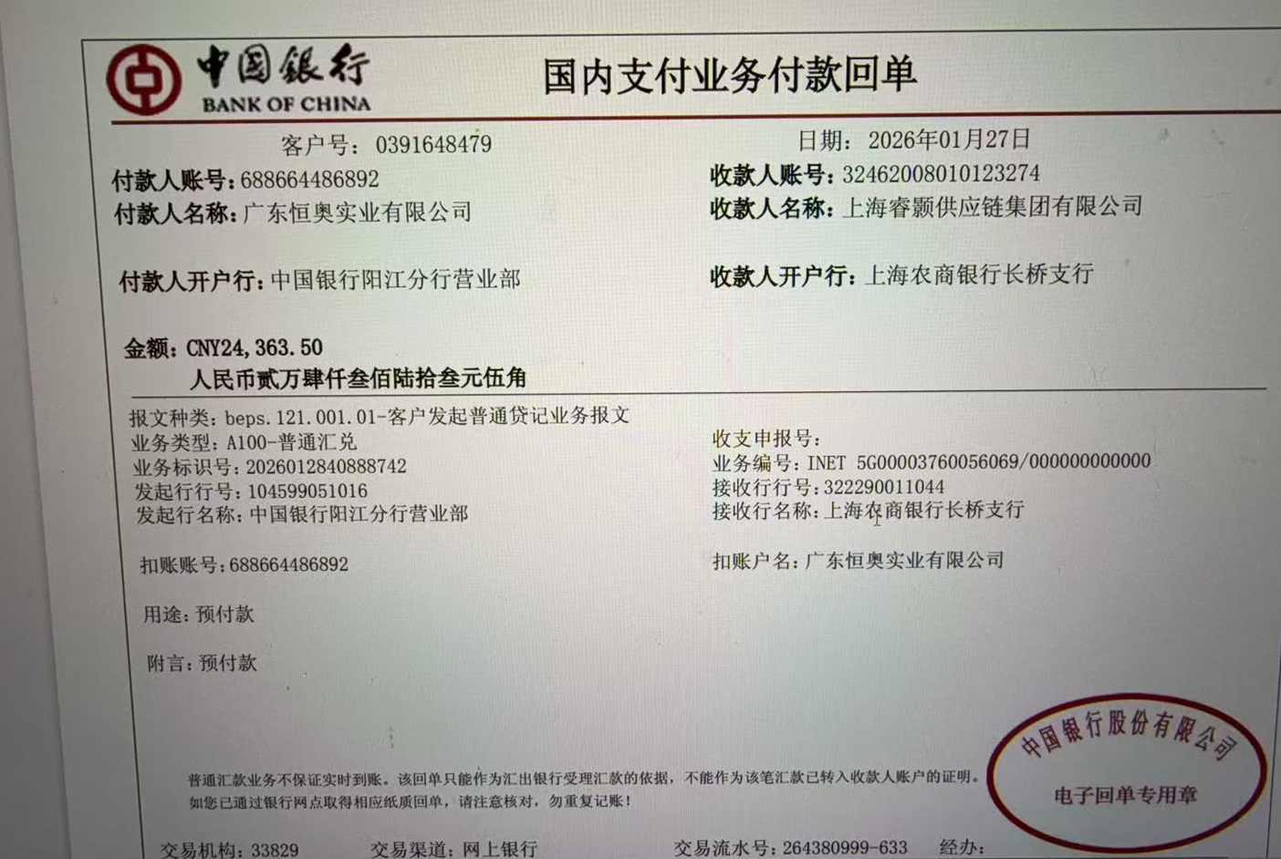
发票通知单
编号 （发票张数） | 申请日期 | 客户 | 开票抬头 （请填写全名） | 货物或应 税劳名称（比如吊粒，吊牌等，大致写一下就可以） | 规格型号 （如果不需要注明的请写“无”） | 单位 | 数量 | 金额 （一张发票的总金额） | 备注
1 |  | 欧陆 | 法克曼家庭用品（深圳）有限公司 | 贴纸，吊牌 | 无 | pcs | 69550 | ￥24,363.50

